상품제안서
스카이 웰 에어쿠션 플로팅 스마트폰 터치방수팩 | 상품코드: S27392

 |  |  |  |  |  |  | 02-713-8555 | www.synergygift.co.kr
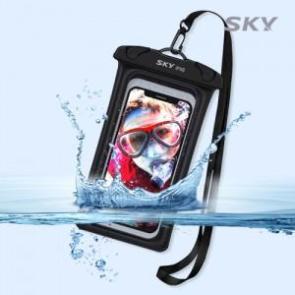 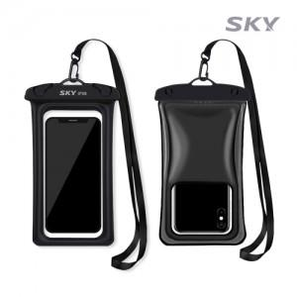 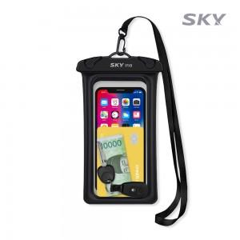

【상세/제작정보】

【인쇄/포장옵션】 | 스티커 / OPP(비닐)

【공급단가】 | 수량 | 200~ | 500~ | 1,000~ | 3,000~ | 5,000~
*VAT별도 | 단가 | 3,310원 | 3,260원 | 3,180원 | 3,060원 | 2,930원

【상품 URL】 | https://www.synergygift.co.kr:443/src/goods_detail.php?gdno=27392

